Лист1
Идентификатор дефекта | Краткое описание | Предусловие | Серьезность | Срочность (приоритет) | Шаги к воспроизведению | Фактический результат | Ожидаемый результат | Вложение
TDE-1 | На странице выбора технических характеристик для автомобиля GLC 250D 4MATIC в поле «Двигатель» в выпадающем списке есть вариант выбора типа двигателя «OutOfMemoryError» | На странице «Выберите модель» выбрать GLC 250D 4MATIC | Major | Normal | 1. Перейти на страницу «Выбрать технические характеристики» 2.В поле «Двигатель» нажать на «стрелку» для отображения выпадающего списка 3. Выбрать крайнюю позицию из выпадающего списка (OutOfMemoryError) | Выпадающий список содержит некорректные сведения о технических характеристиках двигателя | Выпадающий список должен содержать данные для выбора технических характеристик двигателя согласно перечню характеристик заявленных компанией-производителем и которые фактически имеются в наличии для выбора на тест-драйв. | 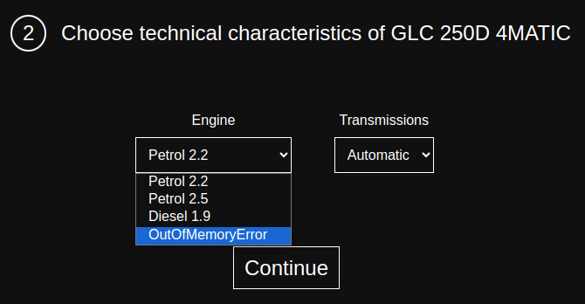
TDE-2 | На всех страницах сайта отсутствует кнопка возврата на предыдущую страницу | Зайти на любую страницу сайта | Major | High | 1.Визуально убедиться в отсутствии кнопки возврата на предыдущую страницу | На странице отсутствует кнопка возврата на предыдущую страницу | На странице присутствует кнопка возврата на предыдущую страницу
TDE-3 | На странице «Выберите модель» при непрерывном нажатии на «стрелку прокрутки вариантов автомобиля» в нижней части экрана появляется дополнительное частичное изображение автомобилей | Зайти на страницу «Выберите модель» | Minor | Low | 1.Установить курсор мыши на одну из стрелок для выбора модели автомобиля 2. С очень большой частотой (непрерывный поток нажатий) кликать на стрелку курсором мыши | Происходит быстрая смена вариантов предлагаемых авто в виде изображения и дублирования части этого же изображения в нижней части страницы. | Происходит быстрая смена вариантов предлагаемых авто (в виде единичного изображения) для тест-драйва | видео
TDE-4 | На странице «Заполните свою контактную информацию» не определены поля «обязательные» для заполнения. | Зайти на страницу «Заполните свою контактную информацию» | Major | Normal | 1.Визуально убедиться, что ни одно из полей не помечено символом «*» красного цвета, что создавало бы для поля статус «обязательное для заполнения». | Ни одно из полей не помечено символом «*» красного цвета. | Поля обязательные для заполнения помечены символом «*» красного цвета
TDE-5 | На странице «Заполните свою контактную информацию» отсутствует сообщение об ошибке, если пользователь вводит некорректные данные | Зайти на страницу «Заполните свою контактную информацию» | Major | Normal | 1.Ввести в одно из полей невалидные данные (например в поле «Фамилия» - jYИра12)!) 2.Нажать кнопку «Продолжать» 3. Повторить п.1 и п 2. для оставшихся полей в форме | Происходит переход на страницу «Подтвердить данные» и не выдается сообщение об ошибки введенных данных в поле «Фамилия». | Появляется всплывающее информационное сообщение для пользователя о введении невалидных данных.
TDE-6 | На странице «Заполните свою контактную информацию» во всех полях формы отсутствуют ограничения на количество вводимых символов | Зайти на страницу «Заполните свою контактную информацию» | Major | Normal | 1.Ввести в одно из полей большое количество символов (например в поле «Имя» - jYИра12222аава2п4в4ы4ва4п54а54ы54п87454578757547)!) 2.Нажать кнопку «Продолжать» 3. Повторить п.1 и п 2. для оставшихся полей в форме | Происходит переход на страницу «Подтвердить данные» и не выдается сообщение об ошибки введенных данных в поле «Имя». | Появляется всплывающее информационное сообщение для пользователя о введении невалидных данных.
TDE-7 | На странице «Заполните свою контактную информацию» отсутствует проверка на валидацию данных - все поля можно оставить пустыми и при этом заказ на тест-драйв оформится. | Зайти на страницу «Заполните свою контактную информацию» | Major | High | 1.Оставить все поля формы пустыми (не заполненными) 2.Нажать кнопку «Продолжать» | Происходит переход на страницу «Подтвердить данные» и не выдается сообщение о том, что форма не заполнена | Появляется всплывающее информационное сообщение для пользователя о необходимости заполнить форму на странице «Заполните свою контактную информацию»
TDE-8 | На странице «Заполните свою контактную информацию» поля «Номер телефона» и «Возраст» отсутствует проверка на валидацию данных — поля принимают на вход буквы и специальные символы | Зайти на страницу «Заполните свою контактную информацию» | Major | High | 1.В поле «Возраст» ввести буквы и символы (например Иkhg )?(:?(:*() 2.Нажать кнопку «Продолжать» 3.Повторить п.1 и п 2. для поля «Номер телефона» | Происходит переход на страницу «Подтвердить данные» и не выдается сообщение об ошибки введенных данных в поле «Возраст» | 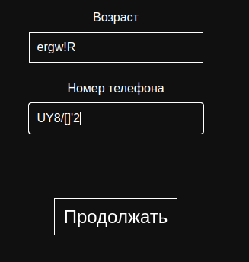 Появляется всплывающее информационное сообщение для пользователя о введении невалидных данных.
TDE-9 | На странице «Заполните свою контактную информацию» поле «Возраст» не содержит проверку на возраст, допустимый к управлению транспортным средством | Зайти на страницу «Заполните свою контактную информацию» | Major | Asap | 1. В поле «Возраст» ввести возраст, не соответствующий, согласно законодательства, возрасту допустимому для управления транспортным средством (например 3) 2.Нажать кнопку «Продолжать» | Происходит переход на страницу «Подтвердить данные» и не выдается сообщение о невозможности оформить заявку, т. к. указанный возраст не соответствует возрасту, допустимому для управления транспортным средством | Выдается сообщение пользователю о невозможности оформить заявку, т. к. указанный возраст не соответствует возрасту, допустимому для управления транспортным средством. Заявка на тест-драйв не оформляется.
TDE-10 | На странице «Подтвердите данные» при переводе на русский язык, данные о клиенте отображаются без пробелов между словами. | Перейти на страницу «Подтвердите данные», перед этим выполнив все необходимые условия на предыдущих страницах | Minor | Normal | 1. Визуально просмотреть текст, который выдается на странице для сверки и корректности данных, сохраненных для оформления заявки на тест-драйв 2. Убедиться, что отсутствующие пробелы в тексте между словами затрудняют восприятие отображенной информации | Часть текста отображается без пробелов между отдельно взятыми словами | Текст отображается корректно, согласно всем правилам орфографии транслируемого языка.
TDE-11 | На странице «Заполните свою контактную информацию» отсутствует проверка на валидацию данных - поля «Фамилия», «Имя», «Второе имя» принимают на вход цифры и специальные символы | Зайти на страницу «Заполните свою контактную информацию» | Major | High | 1.Ввести в одно из полей невалидные данные (например в поле «Фамилия» 56544!) 2.Нажать кнопку «Продолжать» 3. Повторить п.1 и п.2 для полей «Имя», «Второе имя» | Происходит переход на страницу «Подтвердить данные» и не выдается сообщение о том, что поля заполнены некорректно. | 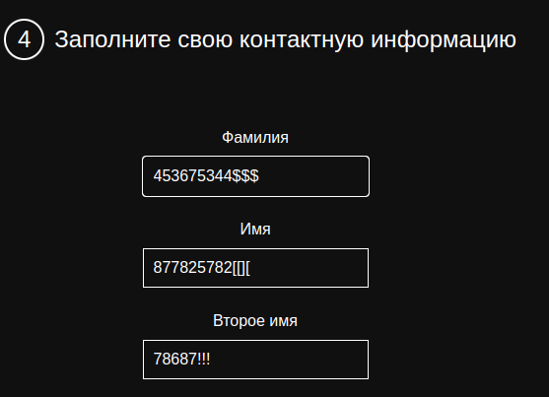 Появляется всплывающее информационное сообщение для пользователя о введении невалидных данных.
TDE-12 | На страницах сайта присутствует большой объем кода: неиспользуемые CSS и JS в вёрстке | Открыть панель разработчика (F12) | Major | Normal | 1.Вызвать Command Menu (Ctrl+Shift+P). 2.Ввести Show Coverage 3.Нажать кнопку Start instrumenting coverage and reload page. 4.Нажать в выведенной таблице DevTool на функцию, где на графике «отрезок» в большом объеме помечен красным цветом | На страницах сайта присутствует большой объем неиспользуемого кода | Наличие неиспользуемого кода предельно малый процент либо такой код отсутствует | 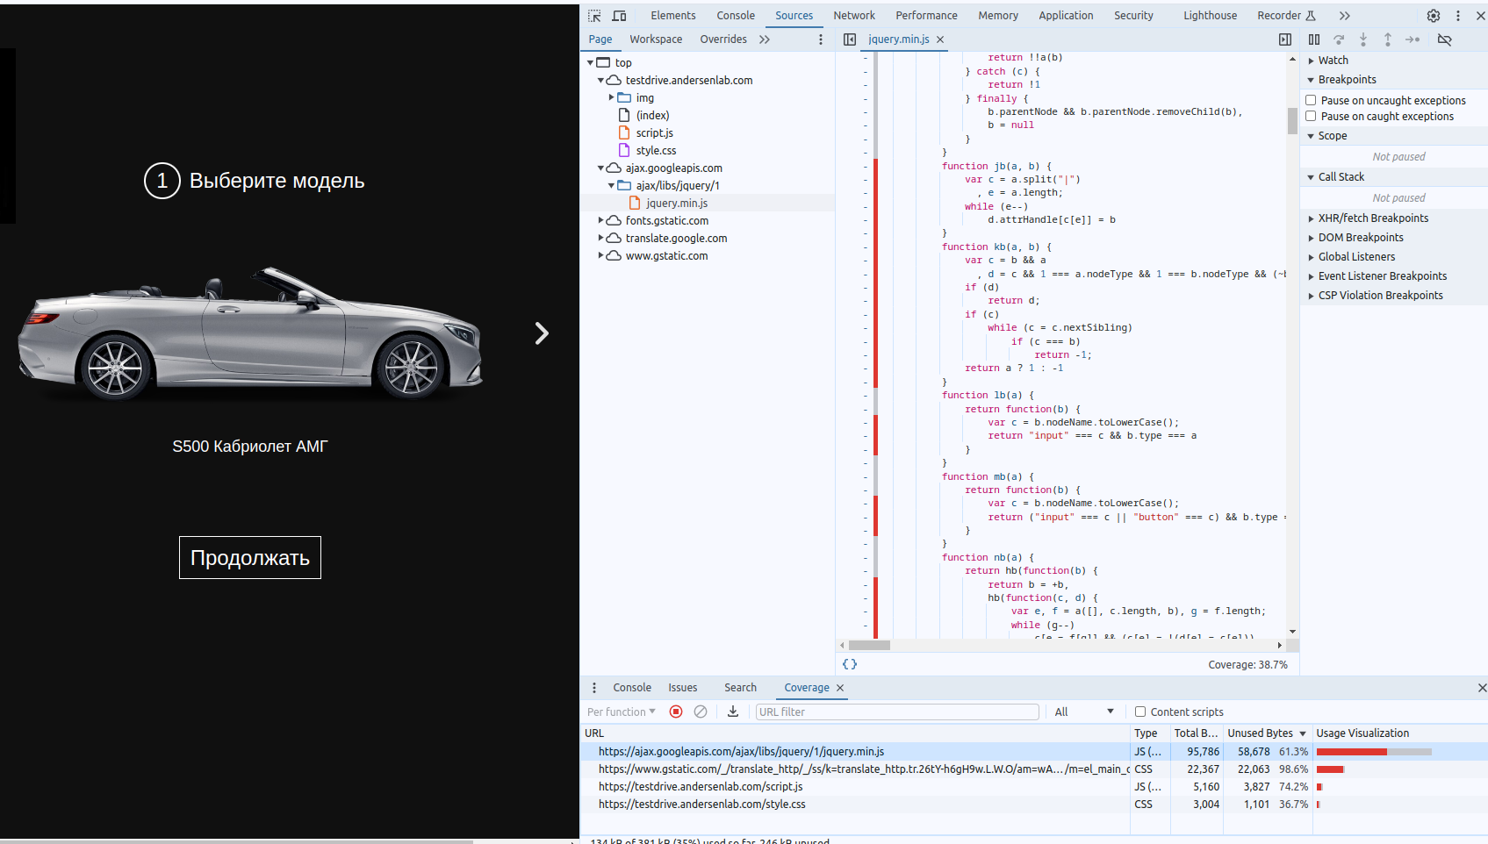
TDE-13 | Тест сайта с помощью DevTools по части accessibility и SEO оптимизации прошел на 57% и 55 % соответственно | Открыть панель разработчика (F12) | Major | Normal | 1.Открыть вкладку Lighthouse. 2.Выберать параметры тестирования (категории accessibility , SEO, performance) 3.Нажать кнопку Analyze page load. | Анализ выбранных параметров был установлен на уровне performance -100%, accessibility — 57%, SEO — 55%. Предоставлены рекомендации того, что можно улучшить на сайте | Выбранные показатели должны были превысить порог в 80%. | 